상품제안서
호신용품 호루라기 | 상품코드: S28381

 |  |  |  |  |  |  | 02-713-8555 | www.synergygift.co.kr
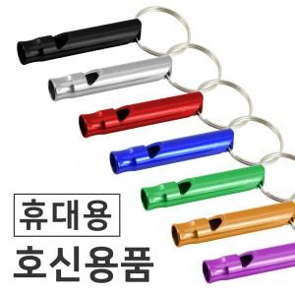

【상세/제작정보】 | <span style="font-size: 14pt;">가볍고 휴대하기 편하며 키링이 달려있어</span><br><span style="font-size: 14pt;">다양한 곳에 달아놓을 수 있습니다.</span><br>

【인쇄/포장옵션】 | 실크, 레이저, 풀칼라 / OPP(비닐)

【공급단가】 | 수량 | 500~ | 1,000~ | 3,000~ | 5,000~ | 10,000~
*VAT별도 | 단가 | 300원 | 290원 | 280원 | 270원 | 260원

【상품 URL】 | https://www.synergygift.co.kr:443/src/goods_detail.php?gdno=28381

